界面&功能
强化系统 |  |  |  | 功能规则

 | 功能入口 |  |  |  | 强化基本规则
 |  |  |  |  | 1.设计目的是什么
 | 1.主界面点击【锻造】图标进入，也可以和功能NPC对话打开 |  |  |  | ▶ | 提供玩家培养的系统。
 |  |  |  |  | 2.解锁方式
 |  |  |  |  | ▶ | 根据玩家等级开放
 |  |  |  |  | 3.基本规则
 |  |  |  |  | ▶
 |  |  |  |  | ▶
 |  |  |  |  | ▶

 |  |  |  |  | 4.数值节奏
 |  |  |  |  | ▶
 |  |  |  |  | ▶

 | 强化主界面【当前为示例】
3
1
8
2
5
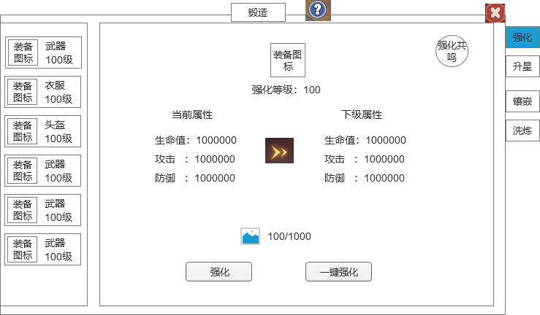
 |  | 1.功能标题与功能说明 |  |  | 1.功能标题与功能说明
 |  | ▶ | 标题和帮助说明按钮 |  | ▶ | 标题和帮助说明按钮
 |  | 2.关闭按钮 |  |  | 2.关闭按钮
 |  | ▶ | 点击关闭界面 |  | ▶ | 点击关闭界面
 |  | 3.背景底图 |  |  | 3.背景底图
 |  | ▶ | 需要有一个合适的背景底图。 |  | ▶ | 需要有一个合适的背景底图。
 |  | 4.装备部位列表 |  |  | 4.装备部位列表
 |  | ▶ | 显示所有的装备部位，如果身上穿戴装备，则显示装备图标，没穿则显示默认图标。 |  | ▶ | 显示所有的装备部位，如果身上穿戴装备，则显示装备图标，没穿则显示默认图标。
 |  | ▶ | 显示部位的名字 |  | ▶ | 显示部位的名字
 |  | ▶ | 需要当前的强化等级，如果没穿或者0级则不显示 |  | ▶ | 需要当前的强化等级，如果没穿或者0级则不显示
 |  | ▶ | 需要有选中效果 |  | ▶ | 需要有选中效果
 |  | 5.选中的装备 |  |  | 5.选中的装备
 |  | ▶ | 显示选中的装备图标 |  | ▶ | 显示选中的装备图标
 |  | ▶ | 显示当前强化等级 |  | ▶ | 显示当前强化等级
 |  | 6.强化加成属性 |  |  | 6.强化加成属性
 |  | ▶ | 显示当前属性和下级属性 |  | ▶ | 显示当前属性和下级属性
 |  | ▶ | 如果当前是0，则显示0 |  | ▶ | 如果当前是0，则显示0
 |  | ▶ | 如果已满级，则右边下级属性隐藏，显示已满级文字 |  | ▶ | 如果已满级，则右边下级属性隐藏，显示已满级文字
 |  | 7.强化消耗 |  |  | ▶ | 强化加成的属性都加成在部位上，更换装备不会变化
 |  | ▶ | 显示升级需要的道具图标和数量 |  | 7.强化消耗
6
 |  |  | 数量显示：当前玩家拥有的数量/升级需要的数量，当前玩家拥有的数量满足时显示绿色，不满足显示其他显示 |  | ▶ | 显示升级需要的道具图标和数量
4
7
 |  | ▶ | 强化按钮 |  |  | 数量显示：当前玩家拥有的数量/升级需要的数量，当前玩家拥有的数量满足时显示绿色，不满足显示其他显示
 |  |  | 点击按钮则进行强化操作 |  | ▶ | 强化按钮
 |  | ▶ | 一键强化按钮 |  |  | 点击按钮则进行强化操作
 |  |  | 点击按钮则进行一键强化操作 |  | ▶ | 一键强化按钮
 |  | ▶ | 满级情况处理 |  |  | 点击按钮则进行一键强化操作
 |  |  | 如果强化满级，则升级区域不显示升级需要的道具和按钮 |  | ▶ | 满级情况处理
 |  |  |  |  |  | 如果强化满级，则升级区域不显示升级需要的道具和按钮
 |  | 8.强化共鸣按钮
 |  | ▶ | 点击打开通用弹窗界面 |  | 8.强化共鸣按钮
 |  |  |  |  |  | 数量显示：当前玩家拥有的数量/升级需要的数量，当前玩家拥有的数量满足时显示绿色，不满足显示其他显示

1
 | 强化共鸣弹窗界面

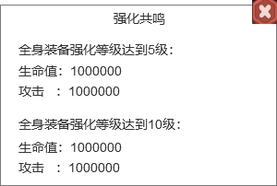
1
 |  |  |  |  | 1.显示标题
 |  | 1.显示标题 |  |  | ▶ | 显示界面标题
 |  | ▶ | 显示界面标题 |  | 2.共鸣内容
 |  | 2.共鸣内容 |  |  | ▶ | 显示共鸣需要的条件
 |  | ▶ | 显示共鸣需要的条件 |  | ▶ | 显示共鸣加成的属性
 |  | ▶ | 显示共鸣加成的属性 |  |  | 只显示2个即可
 |  |  |  |  |  | 第一个显示当前达成的，下面显示下一个
 |  |  |  |  |  | 如果一个都没达成，则显示表里第一个第二个
 |  |  |  |  |  | 如果已经达到最高，则只需要显示一个

参考界面
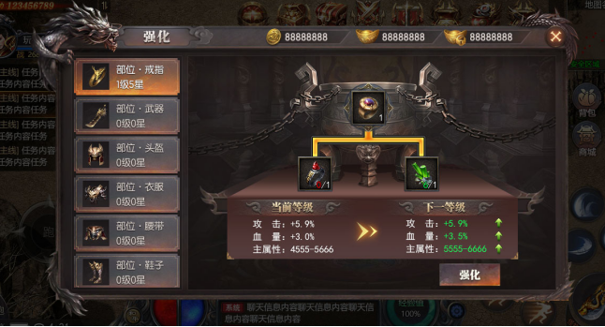
参考图

 | 参考游戏—

